概要
DJ 陰陽師 a.k.a 安倍晴明_仕様書_敵

仕様書：概要

トップページ
 | 各種敵の概要
リソース

概要
 | たまちゃん
昼夜切り替え
 | 概要 |  | 
 | ・名前：たまちゃん
 | ・人魂をモチーフにした雑魚敵であり、全国に出現する。

 | 昼のステータス | 夜のステータス
 | ・HP：1.0～7.0 (要調整) | ・HP：2.0～14.0 (要調整)
 | ・攻撃力：1.0～7.0 (要調整) | ・攻撃力：2.0～14.0 (要調整)
 | ・移動速度：1.0 (要調整) | ・移動速度：2.0 (要調整)
 | ・攻撃方法：プレイヤーに接触した時のみ攻撃 | ・攻撃方法：プレイヤーに接触した時のみ攻撃
 | ・経験値：1～7個の魂を放出 (要調整) | ・経験値：2～14個の魂を放出 (要調整)
 | ・全項目 ステージよって変動。 | ・全項目 ステージよって変動。
 | ・ | ・
 | ・ | ・

 | コロクックル

 | 概要 |  | 
 | ・名前：コロクックル
 | ・コロポックルとニワトリを組み合わせた雑魚敵。北海道に出現する

 | 昼のステータス | 夜のステータス
 | ・HP：2.0 (要調整) | ・HP：4.0 (要調整)
 | ・攻撃力：2.0 (要調整) | ・攻撃力：4.0 (要調整)
 | ・移動速度：1.0 (要調整) | ・移動速度：2.0 (要調整)
 | ・攻撃方法：プレイヤーに接触した時のみ攻撃 | ・攻撃方法：プレイヤーに接触した時のみ攻撃
 | ・経験値：2個の魂を放出 (要調整) | ・経験値：3個の魂を放出 (要調整)
 | ・ | ・
 | ・ | ・
 | ・ | ・

 | コンコン

 | 概要 |  | 
 | ・名前：コンコン
 | ・雪女と狐を組み合わせた雑魚敵。北海道に出現する。

 | 昼のステータス | 夜のステータス
 | ・HP：2.0 (要調整) | ・HP：4.0 (要調整)
 | ・攻撃力：1.0 (要調整) | ・攻撃力：2.0 (要調整)
 | ・移動速度：2.0 (要調整) | ・移動速度：4.0 (要調整)
 | ・攻撃方法：プレイヤーに接触した時のみ攻撃 | ・攻撃方法：プレイヤーに接触した時のみ攻撃
 | ・経験値：2個の魂を放出 (要調整) | ・経験値：4個の魂を放出 (要調整)
 | ・ | ・
 | ・ | ・
 | ・ | ・

 | ペラペラボー

 | 概要 |  | 
 | ・名前：ペラペラボー
 | ・ノッペラボウとマンボウを組み合わせた雑魚敵。東北に出現する。

 | 昼のステータス | 夜のステータス
 | ・HP：3.0 (要調整) | ・HP：6.0 (要調整)
 | ・攻撃力：1.5 (要調整) | ・攻撃力：3.0 (要調整)
 | ・移動速度：1.0 (要調整) | ・移動速度：2.0 (要調整)
 | ・攻撃方法：プレイヤーに接触した時のみ攻撃 | ・攻撃方法：プレイヤーに接触した時のみ攻撃
 | ・経験値：3個の魂を放出 (要調整) | ・経験値：6個の魂を放出 (要調整)
 | ・ | ・
 | ・ | ・
 | ・ | ・

 | シャックシネコ

 | 概要 |  | 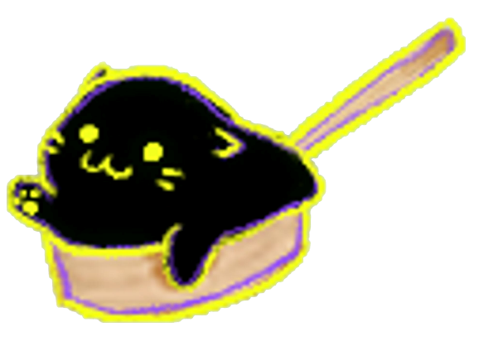
 | ・名前：シャックシネコ
 | ・海坊主とネコと杓子を組み合わせた雑魚敵。東北に出現する。

 | 昼のステータス | 夜のステータス
 | ・HP：2.0 (要調整) | ・HP：4.0 (要調整)
 | ・攻撃力：2.0 (要調整) | ・攻撃力：4.0 (要調整)
 | ・移動速度：1.0 (要調整) | ・移動速度：2.0 (要調整)
 | ・攻撃方法：プレイヤーに接触した時のみ攻撃 | ・攻撃方法：プレイヤーに接触した時のみ攻撃
 | ・経験値：2個の魂を放出 (要調整) | ・経験値：4個の魂を放出 (要調整)
 | ・ | ・
 | ・ | ・
 | ・ | ・

 | 青行燈

 | 概要 |  | 
 | ・名前：青行燈
 | ・骸骨に魂のオーラが付与された雑魚敵。関東に出現する。

 | 昼のステータス | 夜のステータス
 | ・HP：5.0 (要調整) | ・HP：10.0 (要調整)
 | ・攻撃力：1.5 (要調整) | ・攻撃力：3.0 (要調整)
 | ・移動速度：0.5 (要調整) | ・移動速度：1.0 (要調整)
 | ・攻撃方法：プレイヤーに接触した時のみ攻撃 | ・攻撃方法：プレイヤーに接触した時のみ攻撃
 | ・経験値：5個の魂を放出 (要調整) | ・経験値：10個の魂を放出 (要調整)
 | ・ | ・
 | ・ | ・
 | ・ | ・

 | カッシャー

 | 概要 |  | 
 | ・名前：カッシャー
 | ・輪入道とハムスターを組み合わせた雑魚敵。関東に出現する。

 | 昼のステータス | 夜のステータス
 | ・HP：3.0 (要調整) | ・HP：6.0 (要調整)
 | ・攻撃力：1.0 (要調整) | ・攻撃力：2.0 (要調整)
 | ・移動速度：3.0 (要調整) | ・移動速度：6.0 (要調整)
 | ・攻撃方法：プレイヤーに接触した時のみ攻撃 | ・攻撃方法：プレイヤーに接触した時のみ攻撃
 | ・経験値：3個の魂を放出 (要調整) | ・経験値：6個の魂を放出 (要調整)
 | ・ | ・
 | ・ | ・
 | ・ | ・

 | 敵

 | 概要
 | ・名前：
 | ・中部に出現する。

 | 昼のステータス | 夜のステータス
 | ・HP：6.0 (要調整) | ・HP：12.0 (要調整)
 | ・攻撃力：2.0 (要調整) | ・攻撃力：4.0 (要調整)
 | ・移動速度：1.0 (要調整) | ・移動速度：2.0 (要調整)
 | ・攻撃方法：プレイヤーに接触した時のみ攻撃 | ・攻撃方法：プレイヤーに接触した時のみ攻撃
 | ・経験値：6個の魂を放出 (要調整) | ・経験値：12個の魂を放出 (要調整)
 | ・ | ・
 | ・ | ・
 | ・ | ・

 | 敵

 | 概要
 | ・名前：
 | ・中部に出現する。

 | 昼のステータス | 夜のステータス
 | ・HP：7.0 (要調整) | ・HP：14.0 (要調整)
 | ・攻撃力：3.0 (要調整) | ・攻撃力：6.0 (要調整)
 | ・移動速度：1.0 (要調整) | ・移動速度：2.0 (要調整)
 | ・攻撃方法：プレイヤーに接触した時のみ攻撃 | ・攻撃方法：プレイヤーに接触した時のみ攻撃
 | ・経験値：7個の魂を放出 (要調整) | ・経験値：14個の魂を放出 (要調整)
 | ・ | ・
 | ・ | ・
 | ・ | ・

 | シノビヘビ

 | 概要 |  | 
 | ・名前：シノビヘビ
 | ・忍の格好をした雑魚敵。関西に出現する。

 | 昼のステータス | 夜のステータス
 | ・HP：7.0 (要調整) | ・HP：14.0 (要調整)
 | ・攻撃力：3.0 (要調整) | ・攻撃力：6.0 (要調整)
 | ・移動速度：1.0 (要調整) | ・移動速度：2.0 (要調整)
 | ・攻撃方法：プレイヤーに接触した時のみ攻撃 | ・攻撃方法：プレイヤーに接触した時のみ攻撃
 | ・経験値：7個の魂を放出 (要調整) | ・経験値：14個の魂を放出 (要調整)
 | ・ | ・
 | ・ | ・
 | ・ | ・

 | コウガラス

 | 概要 |  | 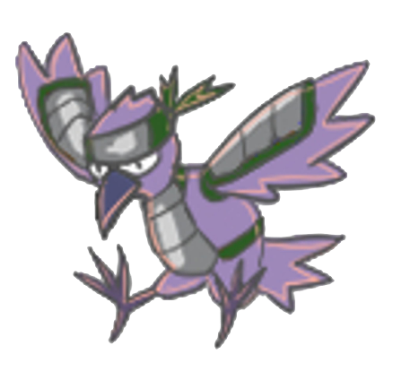
 | ・名前：コウガラス
 | ・忍の格好をしたカラスの雑魚敵。関西に出現する。

 | 昼のステータス | 夜のステータス
 | ・HP：8.0 (要調整) | ・HP：16.0 (要調整)
 | ・攻撃力：1.0 (要調整) | ・攻撃力：2.0 (要調整)
 | ・移動速度：3.0 (要調整) | ・移動速度：6.0 (要調整)
 | ・攻撃方法：プレイヤーに接触した時のみ攻撃 | ・攻撃方法：プレイヤーに接触した時のみ攻撃
 | ・経験値：8個の魂を放出 (要調整) | ・経験値：16個の魂を放出 (要調整)
 | ・ | ・
 | ・ | ・
 | ・ | ・

 | タヌキン

 | 概要 |  | 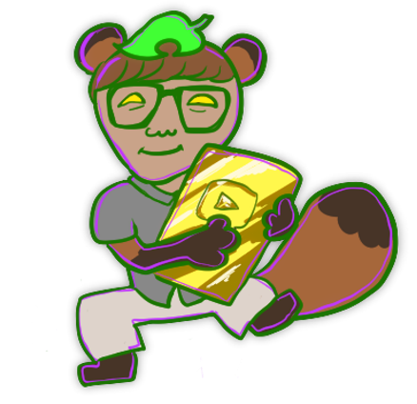
 | ・名前：タヌキン
 | ・某トップYoutuberの格好をした狸の雑魚敵。中国・四国に出現する。

 | 昼のステータス | 夜のステータス
 | ・HP：12.0 (要調整) | ・HP：24.0 (要調整)
 | ・攻撃力：4.0 (要調整) | ・攻撃力：8.0 (要調整)
 | ・移動速度：1.0 (要調整) | ・移動速度：2.0 (要調整)
 | ・攻撃方法：プレイヤーに接触した時のみ攻撃 | ・攻撃方法：プレイヤーに接触した時のみ攻撃
 | ・経験値：12個の魂を放出 (要調整) | ・経験値：24個の魂を放出 (要調整)
 | ・ | ・
 | ・ | ・
 | ・ | ・

 | カッパリピ

 | 概要 |  | 
 | ・名前：カッパリピ
 | ・ノリが良く、河童の雑魚敵。中国・四国に出現する。

 | 昼のステータス | 夜のステータス
 | ・HP：13.0 (要調整) | ・HP：26.0 (要調整)
 | ・攻撃力：3.0 (要調整) | ・攻撃力：6.0 (要調整)
 | ・移動速度：2.0 (要調整) | ・移動速度：4.0 (要調整)
 | ・攻撃方法：プレイヤーに接触した時のみ攻撃 | ・攻撃方法：プレイヤーに接触した時のみ攻撃
 | ・経験値：13個の魂を放出 (要調整) | ・経験値：26個の魂を放出 (要調整)
 | ・ | ・
 | ・ | ・
 | ・ | ・

 | モモンカベ

 | 概要 |  | 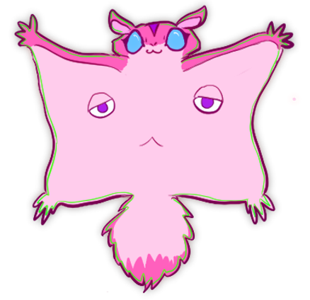
 | ・名前：モモンカベ
 | ・塗り壁とモモンガを組み合わせた雑魚敵。九州に出現する。

 | 昼のステータス | 夜のステータス
 | ・HP：20.0 (要調整) | ・HP：40.0 (要調整)
 | ・攻撃力：5.0 (要調整) | ・攻撃力：10.0 (要調整)
 | ・移動速度：0.5 (要調整) | ・移動速度：1.0 (要調整)
 | ・攻撃方法：プレイヤーに接触した時のみ攻撃 | ・攻撃方法：プレイヤーに接触した時のみ攻撃
 | ・経験値：20個の魂を放出 (要調整) | ・経験値：40個の魂を放出 (要調整)
 | ・ | ・
 | ・ | ・
 | ・ | ・

 | モメント・モリ

 | 概要 |  | 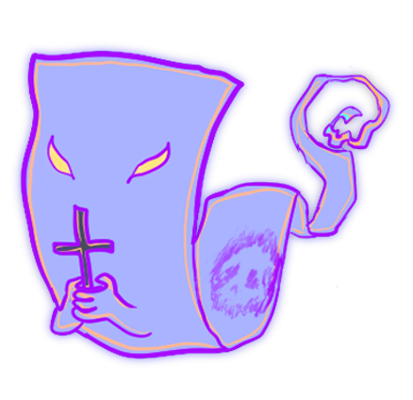
 | ・名前：モメント・モリ
 | ・一反木綿とメメントモリを組み合わせた雑魚敵。

 | 昼のステータス | 夜のステータス
 | ・HP：10.0 (要調整) | ・HP：20.0 (要調整)
 | ・攻撃力：1.0 (要調整) | ・攻撃力：2.0 (要調整)
 | ・移動速度：5.0 (要調整) | ・移動速度：10.0 (要調整)
 | ・攻撃方法：プレイヤーに接触した時のみ攻撃 | ・攻撃方法：プレイヤーに接触した時のみ攻撃
 | ・経験値：10個の魂を放出 (要調整) | ・経験値：20個の魂を放出 (要調整)
 | ・ | ・
 | ・ | ・
 | ・ | ・

 | 敵

 | 概要
 | ・名前：
 | ・関東に登場する大ボス

 | 昼のステータス | 夜のステータス
 | ・HP：100.0 (要調整) | ・HP：200.0 (要調整)
 | ・攻撃力：1.0 (要調整) | ・攻撃力：2.0 (要調整)
 | ・移動速度：1.0 (要調整) | ・移動速度：2.0 (要調整)
 | ・攻撃方法：接触と特殊攻撃を行う。 | ・攻撃方法：接触と特殊攻撃を行う。
 | ・経験値：100個の魂を放出 (要調整) | ・経験値：200個の魂を放出 (要調整)
 | ・ | ・
 | ・ | ・
 | ・ | ・

 | 敵

 | 概要
 | ・名前：
 | ・中国・四国に登場する大ボス

 | 昼のステータス | 夜のステータス
 | ・HP：500.0 (要調整) | ・HP：1000.0 (要調整)
 | ・攻撃力：5.0 (要調整) | ・攻撃力：10.0 (要調整)
 | ・移動速度：1.0 (要調整) | ・移動速度：2.0 (要調整)
 | ・攻撃方法：接触と特殊攻撃を行う。 | ・攻撃方法：接触と特殊攻撃を行う。
 | ・経験値：500個の魂を放出 (要調整) | ・経験値：1000個の魂を放出 (要調整)
 | ・ | ・
 | ・ | ・
 | ・ | ・

 | DOUMAN

 | 概要
 | ・名前：DOUMAN
 | ・安倍晴明の宿敵。九州に登場するラスボス。

 | 昼のステータス | 夜のステータス
 | ・HP：1000.0 (要調整) | ・HP：2000.0 (要調整)
 | ・攻撃力：10.0 (要調整) | ・攻撃力：20.0 (要調整)
 | ・移動速度：1.0 (要調整) | ・移動速度：2.0 (要調整)
 | ・攻撃方法：接触と特殊攻撃を行う。 | ・攻撃方法：接触と特殊攻撃を行う。
 | ・経験値：1000個の魂を放出 (要調整) | ・経験値：2000個の魂を放出 (要調整)
 | ・ | ・
 | ・ | ・
 | ・ | ・

 | 敵

 | 概要
 | ・名前：
 | ・

 | 昼のステータス | 夜のステータス
 | ・HP：1.0 (要調整) | ・HP：2.0 (要調整)
 | ・攻撃力：1.0 (要調整) | ・攻撃力：2.0 (要調整)
 | ・移動速度：1.0 (要調整) | ・移動速度：2.0 (要調整)
 | ・攻撃方法：プレイヤーに接触した時のみ攻撃 | ・攻撃方法：プレイヤーに接触した時のみ攻撃
 | ・経験値：1個の魂を放出 (要調整) | ・経験値：2個の魂を放出 (要調整)
 | ・ | ・
 | ・ | ・
 | ・ | ・

 | 敵

 | 概要
 | ・名前：
 | ・

 | 昼のステータス | 夜のステータス
 | ・HP：1.0 (要調整) | ・HP：2.0 (要調整)
 | ・攻撃力：1.0 (要調整) | ・攻撃力：2.0 (要調整)
 | ・移動速度：1.0 (要調整) | ・移動速度：2.0 (要調整)
 | ・攻撃方法：プレイヤーに接触した時のみ攻撃 | ・攻撃方法：プレイヤーに接触した時のみ攻撃
 | ・経験値：1個の魂を放出 (要調整) | ・経験値：2個の魂を放出 (要調整)
 | ・ | ・
 | ・ | ・
 | ・ | ・

 | 敵

 | 概要
 | ・名前：
 | ・

 | 昼のステータス | 夜のステータス
 | ・HP：1.0 (要調整) | ・HP：2.0 (要調整)
 | ・攻撃力：1.0 (要調整) | ・攻撃力：2.0 (要調整)
 | ・移動速度：1.0 (要調整) | ・移動速度：2.0 (要調整)
 | ・攻撃方法：プレイヤーに接触した時のみ攻撃 | ・攻撃方法：プレイヤーに接触した時のみ攻撃
 | ・経験値：1個の魂を放出 (要調整) | ・経験値：2個の魂を放出 (要調整)
 | ・ | ・
 | ・ | ・
 | ・ | ・

 | 敵

 | 概要
 | ・名前：
 | ・

 | 昼のステータス | 夜のステータス
 | ・HP：1.0 (要調整) | ・HP：2.0 (要調整)
 | ・攻撃力：1.0 (要調整) | ・攻撃力：2.0 (要調整)
 | ・移動速度：1.0 (要調整) | ・移動速度：2.0 (要調整)
 | ・攻撃方法：プレイヤーに接触した時のみ攻撃 | ・攻撃方法：プレイヤーに接触した時のみ攻撃
 | ・経験値：1個の魂を放出 (要調整) | ・経験値：2個の魂を放出 (要調整)
 | ・ | ・
 | ・ | ・
 | ・ | ・

 | 敵

 | 概要
 | ・名前：
 | ・

 | 昼のステータス | 夜のステータス
 | ・HP：1.0 (要調整) | ・HP：2.0 (要調整)
 | ・攻撃力：1.0 (要調整) | ・攻撃力：2.0 (要調整)
 | ・移動速度：1.0 (要調整) | ・移動速度：2.0 (要調整)
 | ・攻撃方法：プレイヤーに接触した時のみ攻撃 | ・攻撃方法：プレイヤーに接触した時のみ攻撃
 | ・経験値：1個の魂を放出 (要調整) | ・経験値：2個の魂を放出 (要調整)
 | ・ | ・
 | ・ | ・
 | ・ | ・

 | 敵

 | 概要
 | ・名前：
 | ・

 | 昼のステータス | 夜のステータス
 | ・HP：1.0 (要調整) | ・HP：2.0 (要調整)
 | ・攻撃力：1.0 (要調整) | ・攻撃力：2.0 (要調整)
 | ・移動速度：1.0 (要調整) | ・移動速度：2.0 (要調整)
 | ・攻撃方法：プレイヤーに接触した時のみ攻撃 | ・攻撃方法：プレイヤーに接触した時のみ攻撃
 | ・経験値：1個の魂を放出 (要調整) | ・経験値：2個の魂を放出 (要調整)
 | ・ | ・
 | ・ | ・
 | ・ | ・

 | 敵

 | 概要
 | ・名前：
 | ・

 | 昼のステータス | 夜のステータス
 | ・HP：1.0 (要調整) | ・HP：2.0 (要調整)
 | ・攻撃力：1.0 (要調整) | ・攻撃力：2.0 (要調整)
 | ・移動速度：1.0 (要調整) | ・移動速度：2.0 (要調整)
 | ・攻撃方法：プレイヤーに接触した時のみ攻撃 | ・攻撃方法：プレイヤーに接触した時のみ攻撃
 | ・経験値：1個の魂を放出 (要調整) | ・経験値：2個の魂を放出 (要調整)
 | ・ | ・
 | ・ | ・
 | ・ | ・

 | 敵

 | 概要
 | ・名前：
 | ・

 | 昼のステータス | 夜のステータス
 | ・HP：1.0 (要調整) | ・HP：2.0 (要調整)
 | ・攻撃力：1.0 (要調整) | ・攻撃力：2.0 (要調整)
 | ・移動速度：1.0 (要調整) | ・移動速度：2.0 (要調整)
 | ・攻撃方法：プレイヤーに接触した時のみ攻撃 | ・攻撃方法：プレイヤーに接触した時のみ攻撃
 | ・経験値：1個の魂を放出 (要調整) | ・経験値：2個の魂を放出 (要調整)
 | ・ | ・
 | ・ | ・
 | ・ | ・

 | 敵

 | 概要
 | ・名前：
 | ・

 | 昼のステータス | 夜のステータス
 | ・HP：1.0 (要調整) | ・HP：2.0 (要調整)
 | ・攻撃力：1.0 (要調整) | ・攻撃力：2.0 (要調整)
 | ・移動速度：1.0 (要調整) | ・移動速度：2.0 (要調整)
 | ・攻撃方法：プレイヤーに接触した時のみ攻撃 | ・攻撃方法：プレイヤーに接触した時のみ攻撃
 | ・経験値：1個の魂を放出 (要調整) | ・経験値：2個の魂を放出 (要調整)
 | ・ | ・
 | ・ | ・
 | ・ | ・

 | 敵

 | 概要
 | ・名前：
 | ・

 | 昼のステータス | 夜のステータス
 | ・HP：1.0 (要調整) | ・HP：2.0 (要調整)
 | ・攻撃力：1.0 (要調整) | ・攻撃力：2.0 (要調整)
 | ・移動速度：1.0 (要調整) | ・移動速度：2.0 (要調整)
 | ・攻撃方法：プレイヤーに接触した時のみ攻撃 | ・攻撃方法：プレイヤーに接触した時のみ攻撃
 | ・経験値：1個の魂を放出 (要調整) | ・経験値：2個の魂を放出 (要調整)
 | ・ | ・
 | ・ | ・
 | ・ | ・

 | 敵

 | 概要
 | ・名前：
 | ・

 | 昼のステータス | 夜のステータス
 | ・HP：1.0 (要調整) | ・HP：2.0 (要調整)
 | ・攻撃力：1.0 (要調整) | ・攻撃力：2.0 (要調整)
 | ・移動速度：1.0 (要調整) | ・移動速度：2.0 (要調整)
 | ・攻撃方法：プレイヤーに接触した時のみ攻撃 | ・攻撃方法：プレイヤーに接触した時のみ攻撃
 | ・経験値：1個の魂を放出 (要調整) | ・経験値：2個の魂を放出 (要調整)
 | ・ | ・
 | ・ | ・
 | ・ | ・

昼夜切り替え
DJ 陰陽師 a.k.a 安倍晴明_仕様書_敵

仕様書：昼夜切り替え

トップページ
 | 昼夜切り替え＿スポーンテーブル
リソース

概要

例：Stage1…1曲目のイメージ
昼夜切り替え
▼スポーンテーブル (例)
・構造体 (Enum)
スポーン間隔：1.5秒
スポーン数 ：２体
敵 (配列) ：敵A,敵B,敵C,敵D...
→上記の場合…1.5秒毎に敵A～敵Dのうちランダムに2体の敵がスポーン
上記の構造体をステージに合わせて複数敵を配置する。
スポーンテーブルは各ステージと昼/夜の状態、時間経過によって、変化する。
0:30
1:00
0:00
1:30

昼トラック

STAGE1-1_昼
STAGE1-2_昼
STAGE1-3_昼
STAGE1-4_昼

夜トラック

STAGE1-1_夜
STAGE1-2_夜
STAGE1-3_夜
STAGE1-4_夜

序盤：弱
中盤：中
終盤：強
終盤：弱

▼敵の強さ順
敵:A < B < C < D

STAGE1-1_昼
STAGE1-2_昼
STAGE1-3_昼
STAGE1-4_昼

昼トラック
間隔：1.5秒
数：2体
敵の種類：A,B
間隔：1.5秒
数：3体
敵の種類：A,B,C
間隔：1.5秒
数：2体
敵の種類：B,C
間隔：1.5秒
数：2体
敵の種類：A,C

STAGE1-1_夜
STAGE1-2_夜
STAGE1-3_夜
STAGE1-4_夜

夜トラック
間隔：1.5秒
数：2体
敵の種類：B,C
間隔：1.5秒
数：3体
敵の種類：B,C,D
間隔：1.5秒
数：2体
敵の種類：C,D
間隔：1.5秒
数：2体
敵の種類：B,

昼夜ゲージとの関連性

■STAGE1-1 昼:100% 夜：0% 出現数2体 間隔1.5秒の場合
▼昼夜ゲージ
昼夜ゲージの昼と夜の表示割合によって、敵の出現率が変わる。

100%の確率でA or Bの敵が1.5秒毎に2体出現する。

組み合わせ例：
A
A
A
B
B
B

A
A
A
A
A
B
B
B
B
B
昼の敵テーブル
B
B
B
B
B
C
C
C
C
C
夜の敵テーブル

■STAGE1-1 昼:50% 夜：50%の場合

50%の確率でA or Bの敵、
50%の確率でB or Cの敵が1.5秒毎に合計2体ずつ出現する。

組み合わせ例：
A
A
A
B
B
B

A
B
A
C
B
B
B
C

B
B
B
C
C
C

A
A
A
A
A
B
B
B
B
B
昼の敵テーブル
B
B
B
B
B
C
C
C
C
C
夜の敵テーブル

■STAGE1-1 昼:0% 夜：100% 出現数2体 間隔1.5秒の場合

100%の確率でB or Cの敵が1.5秒毎に2体出現する。

組み合わせ例：
B
B
B
C
C
C

A
A
A
A
A
B
B
B
B
B
昼の敵テーブル
B
B
B
B
B
C
C
C
C
C
夜の敵テーブル

